Hoja1
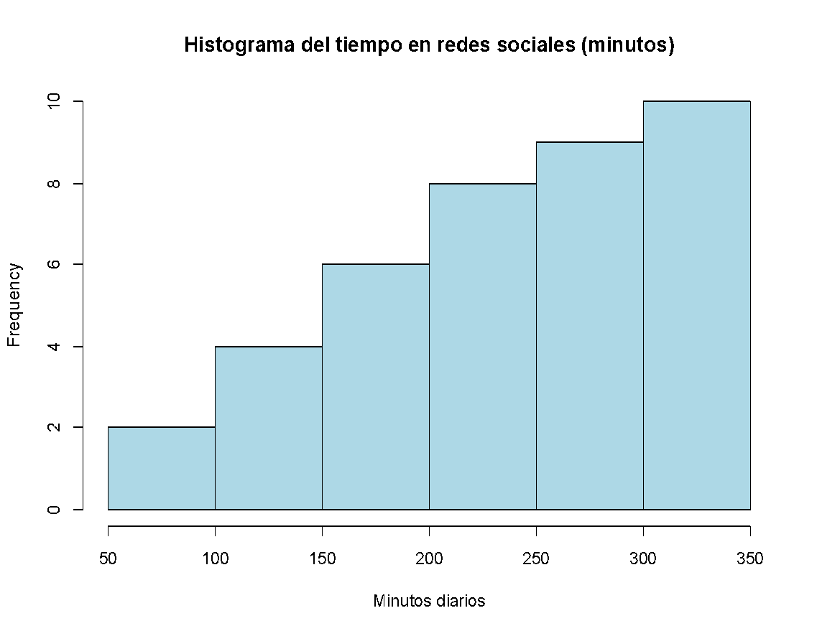

Lim inf | Lim sup | f | fr | fr% | Fr% | F | xi
50 | 100 | 2 | 0.05128205128 | 5% | 5% | 2 | 75
100 | 150 | 4 | 0.1025641026 | 10% | 15% | 6 | 125
150 | 200 | 6 | 0.1538461538 | 15% | 31% | 12 | 175
200 | 250 | 8 | 0.2051282051 | 21% | 51% | 20 | 225
250 | 300 | 9 | 0.2307692308 | 23% | 74% | 29 | 275
300 | 350 | 10 | 0.2564102564 | 26% | 100% | 39 | 325
 |  | 39

 |  | 0 |  |  |  | 65 |  | Se añaden ceros para cerrar el poligono
 |  | 2 |  |  |  | 75
 |  | 4 |  |  |  | 125
 |  | 6 |  |  |  | 175
 |  | 8 |  |  |  | 225
 |  | 9 |  |  |  | 275
 |  | 10 |  |  |  | 325
 |  | 0 |  |  |  | 335

